課題説明
対応ケースの詳細

・帳票ファイルがあるとして、帳票ファイル内の帳票タイトルを抽出し、セルに抽出したデータをテキストとしてペーストする作業を自動化する事がゴールです
・作業ファイルは「抽出用テストファイル.xlsx」とします
・帳票ファイルはファイルの開き方が2パターンあるものとします
※本来は詳細を記載しますがあえて省きます、ただの嫌がらせです。
本当は実物の帳票ファイルを用意して２パターンの開き方を再現したかったですが、用意できなかったので画像で作成しました
帳票タイトルがあるパターンと無いパターンの2種類のファイルが存在します↓
帳票ファイル、通常に開いたパターンのイメージ（帳票タイトル有）
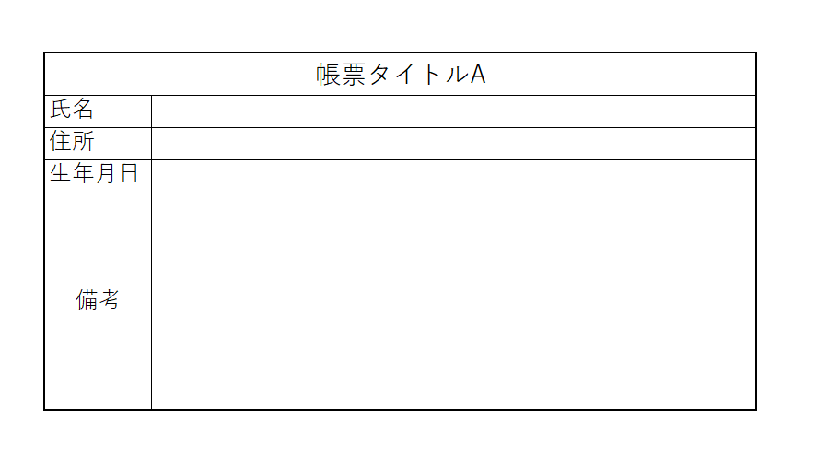

帳票ファイル、通常に開いたパターンのイメージ（帳票タイトル無）
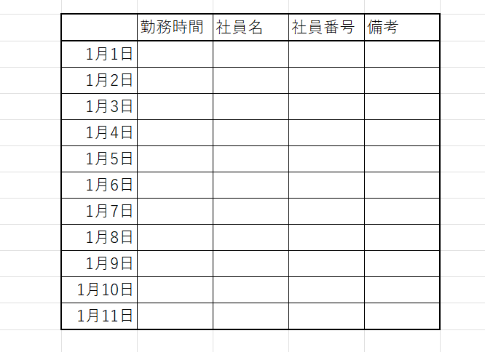

実現したいこと
・抽出用テストファイル.xlsxにて帳票名欄と住所欄に帳票データ.txtからデータを参照し転記する作業を自動化する
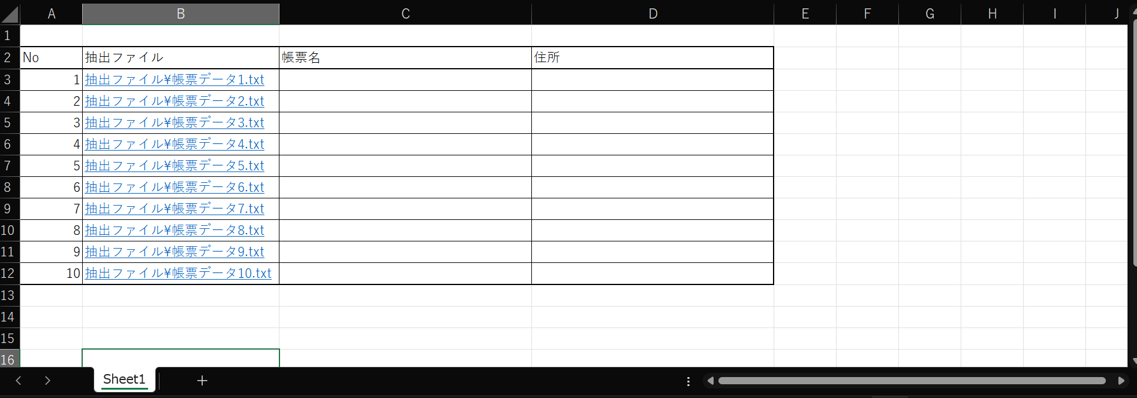

参照するファイル
データを参照し転記する

・上記の開いたパターンのイメージは帳票データ.txtになります、帳票ファイルに対してデータの部分に当たるのが帳票データ.txtにあたります。（本来は一つのファイルです、再現できなかったので2つに分けました
・帳票データ.txt内のデータを参照しタイトル名、住所を抽出するのを自動化するのがゴールになります
 | ヒント：帳票データ.txt内の内容は規則性があります

前提条件

・読み取り方式はシーケンシャルモードで読み取る事
・条件分岐で処理を記載する際にネストは深く記載しないこと（3層程にしておく）
※コードの可読性を向上させるため
・変数定義の命名規則はアッパーキャメルで統一すること
・最終的に空欄になるセルについては背景を黄色で塗りつぶす処理を追加すること

成果物

・自動化したExcelファイル
・（任意）調べた事をまとめたファイル※ファイル形式は問わない

